Aproveitamento
Nesta planilha vamos calcular se você terá tempo necessário para cumprir a sua meta ou cota de vendas

Número de oportunidades necessárias
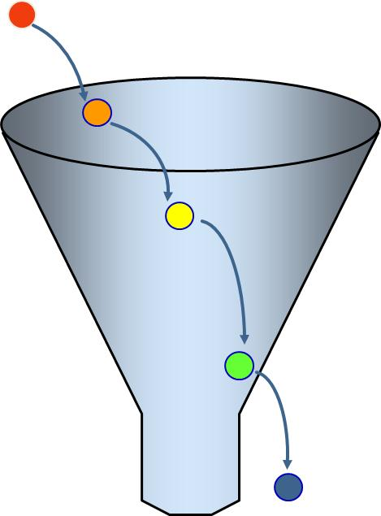

# Base trabalhada | 200
 |  |  |  | Taxa de conversão 1 | 50%
 |  |  |  | porcentagem da base trabalhada que passam para fase de qualificação
# Qualificadas | 100
 |  |  |  | Taxa de conversão 2 | 80%
 |  |  |  | porcentagem das oportunidades qualificadas que entram na fase de avaliação
# Desenvolvidas | 80
 |  |  |  | Taxa de conversão 3 | 75%
 |  |  |  | porcentagem das oportunidades qualificadas que geram proposta
# Propostas emitidas | 60

 |  |  |  | Taxa de conversão 4 | 33%
 |  |  |  | porcentagem das propostas emitidas que geram uma venda

 |  |  |  | Taxa de conversão total | 10.00%
 |  | Cota do vendedor no ANO | R$ 2,000,000.00
 |  | Valor médio da venda | R$ 100,000.00
 |  | Quantidade de negócios
 |  | que o vendedor precisa fechar
 |  | no ano | 20

Tempo necessário para uma oportunidade
Número de horas que você leva para desenvolver cada etapa de UMA ÚNICA oportunidade
Prospectar |  | 2 | horas
Qualificar |  | 2 | horas
Desenvolver até a proposta |  | 8 | horas
Gerar uma proposta |  | 4 | horas
Negociar até o fechamento |  | 8 | horas

Tempo necessário para todas as oportunidades em cada trimestre
Número de horas que você leva para desenvolver cada etapa de cada oportunidade
ATIVIDADE
Prospectar | 200 | # Base trabalhada X | 2 | Hora(s) gastas por oportunidade = | 400 | horas
Qualificar | 100 | # Oportunidades Identificadas X | 2 | Hora(s) gastas por oportunidade = | 200 | horas
Desenvolver até a proposta | 80 | # Oportunidades Qualificadas X | 8 | Hora(s) gastas por oportunidade = | 640 | horas
Gerar uma proposta | 60 | # Propostas Emitidas X | 4 | Hora(s) gastas por oportunidade = | 240 | horas
Negociar até o fechamento | 20 | # Negócios Concretizados X | 8 | Hora(s) gastas por oportunidade = | 160 | horas
TOTAL DE HORAS |  |  |  |  | 1,640 | horas
TOTAL DE DIAS NECESSÁRIOS |  |  |  |  | 205 | dias
TOTAL DE DIAS DISPONÍVEIS NO ANO |  |  |  |  | 169 | dias
DIFERENÇA ENTRE OS DIAS DISPONÍVEIS E OS DIAS NECESSÁRIOS |  |  |  |  | -36 | dias

Se a diferença entre dias disponíveis e dias necessários for negativa, sigifica que você talvez não consiga cumprir sua meta de vendas.
Você deve, então, revisar o tempo gasto em cada atividdade e ver onde consegue reduzir.
Faça um plano para ser mais produtivo e ajuste os cálculos até fechar a conta com uma sobra.
Quanto maior a sobra de dias maior a sua chance de cumprir a meta.

